Mẩu
Tài Khoản
Mẩu:
 |  |  | 0 | 2 | S
 |  | Header

 | Giao Dịch

 | Hóa Đơn

 | Sản Phẩm

 | Khách Hàng

 | Nhà Cung Cấp

 | Phiếu Thu Chi

 | Danh Thu

 | Tài khoản

 | Footer

Giao diện đăng nhập
Giao diện đăng nhập:
 | Đăng Nhập |  |  | Đăng Nhập |  |  | Đăng Nhập

Tên đăng nhập.......
Admin
Admin

Mật khẩu........
••••••
123456
Xem mật khẩu
Quên mật khẩu!
Quên mật khẩu!
Quên mật khẩu!

Đăng Nhập
Đăng Nhập
Đăng Nhập

Đăng Ký
Đăng Ký
Đăng Ký

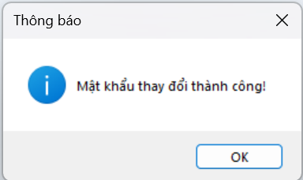
Giao diện quên mật khẩu:
 | Quên Mật Khẩu |  |  | Quên Mật Khẩu

ten@gmail.com.......
• • • • •
 | Email: |  | Secceful | OTP: |  | Secceful

Gửi
Mật khẩu mới........
 |  |  |  | Mật khẩu mới:

Nhập lại mật khẩu mới.....
 |  | Fail |  | Nhập lại:

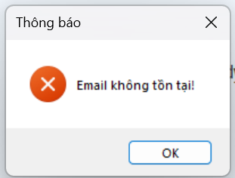
Lưu

 |  |  |  |  | Fail

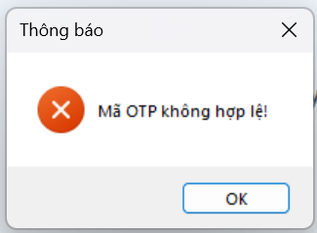

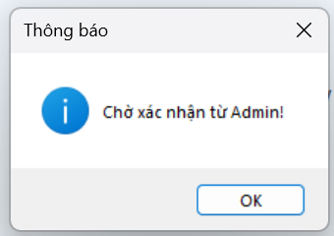
Giao diện đăng kí gài khoản
 | Đăng ký |  |  | Quên Mật Khẩu

ten@gmail.com.......
• • • • •
 | Email: |  | Seccefull | OTP:

Gửi
 |  |  |  |  |  | Secceful
Tên đăng nhập.......

Mật khẩu........
 |  | Fail

Xác nhận

 |  |  |  |  | Fail

Trang chủ
Tài Khoản
Giao diện cho Admin:
 |  |  |  |  |  |  |  | 0 | 2 | S
 |  | Giao Dịch
Thông tin
Hóa Đơn Xuất Hàng
 | Giao Dịch
Đăng xuất
Hình Ảnh Sản Phẩm
 |  |  | Cát |  | Đá | Xi Măng | Gạch
 | Hóa Đơn

 | Sản Phẩm
Tên: Cát
Số lượng: 100
Gía xuất: 5000
 | Khách Hàng
Đơn vị: khối
Giao Dịch
 | Nhà Cung Cấp

 | Phiếu Thu Chi

 | Danh Thu

 | Tài khoản

 | Cửa hàng vật liệu xây dựng số 1 việt nam

Tài Khoản
Giao diện cho nhân viên:
 |  |  |  |  |  |  |  | 0 | 2 | S
 |  | Giao Dịch
Thông tin
Hóa Đơn Xuất Hàng
 | Giao Dịch
Đăng xuất
Hình Ảnh Sản Phẩm
 |  |  | Cát |  | Đá | Xi Măng | Gạch
 | Hóa Đơn

 | Sản Phẩm
Tên: Cát
Số lượng: 100
Gía xuất: 5000
 | Khách Hàng
Đơn vị: khối
Giao Dịch
 | Nhà Cung Cấp

 | Phiếu Thu Chi

 | Cửa hàng vật liệu xây dựng số 1 việt nam

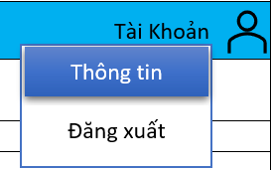
Khi chọn vào thông tin:
 |  |  |  | Thông Tin Tài Khoản

Tên tài khoản.....

Mật khẩu.....

email@gmail.com...

Lưu

Chọn vào đăng xuất:
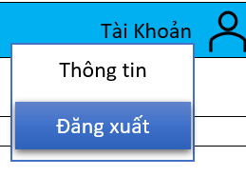
Thực hiện quay lại giao diện đăng nhập

Hoạt động giao dịch
Tài Khoản
Giao diện hoạt động giao dịch xuất hàng:
 |  |  |  |  |  |  |  |  |  |  | 0 | 2 | S
 |  | Giao Dịch

Hóa Đơn Xuất Hàng
 | Giao Dịch

Hình Ảnh Sản Phẩm
 |  |  | Cát | Đá | Xi Măng | Gạch
 | Hóa Đơn

 | Sản Phẩm
Tên: Cát
Số lượng: 100
Gía xuất: 5000
 | Khách Hàng
Đơn vị: khối
Giao Dịch
 | Nhà Cung Cấp

 | Phiếu Thu Chi

 | Danh Thu

 | Cửa hàng vật liệu xây dựng số 1 việt nam

==> Là một combox có 2 Items là "Hóa Đơn Xuất Hàng", "Hóa Đơn Nhập Hàng".
==> Chọn vào button Giao dịch để thêm sản phẩm vào hóa đơn (Cửa sổ Hóa đơn hiện ra"
==> Là một combox chứa items là tên + số điện thoại của các khách hàng đã lưu trong hệ thống. khi chọn một Items khách hàng thì các thông tin khách hàng sẽ được hiển thị ở panel "Khách hàng". Trường hợp hóa đơn là khách hàng mới thì sẽ thực hiện thêm khách hàng vào dữ liệu.
==> Thông tin sản phẩm mà khách hàng mua được hiển thị trong bảng sản phẩm của hóa đơn, bạn có thể click vào button "xóa" ở cột xóa để bỏ sản phẩm.
==> Bạn có thể click vào hàng sản phẩm trên bảng sản phẩm để mở form chỉnh sửa số lượng
Tài Khoản
Thực hiện chọn vào giao dịch sản phẩm
 |  |  |  |  |  |  |  |  |  |  | 0 | 2 | S
 |  | Giao Dịch

Hóa Đơn Xuất Hàng
 | Giao Dịch

Hình Ảnh Sản Phẩm
 |  |  | Cát | Đá | Xi …. | Hóa Đơn Xuất Hàng
 | Hóa Đơn

Nguyễn Văn A
 |  |  |  |  |  | Khách hàng
 | Sản Phẩm |  |  |  |  | Tên:
Tên: Cát
Số lượng: 100
0398703052
Gía xuất: 5000
Đơn vị: khối
An Giang
 |  |  |  |  |  | Số điện thoại:
 | Khách Hàng
 |  |  |  |  |  | Địa chỉ:
Giao Dịch
 | Nhà Cung Cấp

 |  |  |  |  |  | Sản phẩm
 | Phiếu Thu Chi |  |  |  |  | STT | Tên | Số lượng | Đơn giá | Đơn vị | Tổng |  | Xóa
 |  |  |  |  |  | 1 | Cát | 10 | 5000 | Khối | 50000

 | Danh Thu

 |  |  |  |  |  |  |  |  | Tổng Tiền: 50,000 VND

Xuất Hóa Đơn

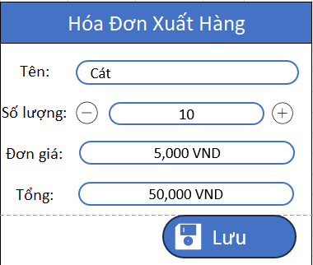

 | Cửa hàng vật liệu xây dựng số 1 việt nam

 | Hóa Đơn Xuất Hàng

Cát
 | Tên:

10
 | Số lượng:

5,000 VND
 | Đơn giá:

50,000 VND
 | Tổng:

Lưu

Tài Khoản
Giao diện hóa đơn nhập hàng:
 |  |  |  |  |  |  |  |  |  |  | 0 | 2 | S
 |  | Giao Dịch

Hóa Đơn Nhập Hàng
 | Giao Dịch

Chức năng tương tự hóa đơn xuất hàng
Hình Ảnh Sản Phẩm
 |  |  | Cát | Đá | Xi Măng | Gạch
 | Hóa Đơn

 | Sản Phẩm
Tên: Cát
Số lượng: 100
Gía xuất: 5000
 | Khách Hàng
Đơn vị: khối
Giao Dịch
 | Nhà Cung Cấp

 | Phiếu Thu Chi

 | Danh Thu

 | Cửa hàng vật liệu xây dựng số 1 việt nam

Tài Khoản
 |  |  |  |  |  |  |  |  |  |  | 0 | 2 | S
 |  | Giao Dịch

Hóa Đơn Nhập Hàng
 | Giao Dịch

Hình Ảnh Sản Phẩm
 |  |  | Cát | Đá | Xi …. | Hóa Đơn Nhập Hàng
 | Hóa Đơn

Nguyễn Văn A
 |  |  |  |  |  | Khách hàng
 | Sản Phẩm |  |  |  |  | Tên:
Tên: Cát
Số lượng: 100
0398703052
Gía nhập: 4000
Đơn vị: khối
An Giang
 |  |  |  |  |  | Số điện thoại:
 | Khách Hàng
 |  |  |  |  |  | Địa chỉ:
Giao Dịch
 | Nhà Cung Cấp

 |  |  |  |  |  | Sản phẩm
 | Phiếu Thu Chi |  |  |  |  | STT | Tên | Số lượng | Đơn giá | Đơn vị | Tổng |  | Xóa
 |  |  |  |  |  | 1 | Cát | 10 | 4000 | Khối | 40000

 | Danh Thu

 |  |  |  |  |  |  |  |  | Tổng Tiền: 40,000 VND

Xuất Hóa Đơn

 | Cửa hàng vật liệu xây dựng số 1 việt nam

 | Hóa Đơn Nhập Hàng

Cát
 | Tên:

10
 | Số lượng:

4,000 VND
 | Đơn giá:

40,000 VND
 | Tổng:

Lưu

